UT-USER02-E-002
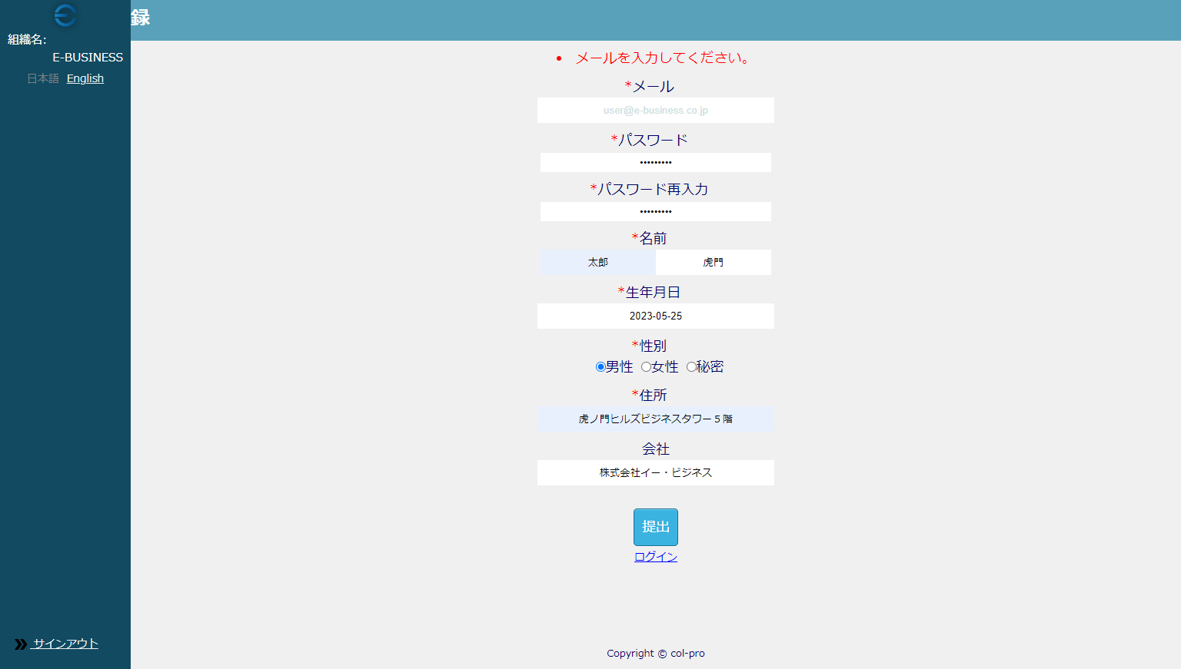

UT-USER02-E-004
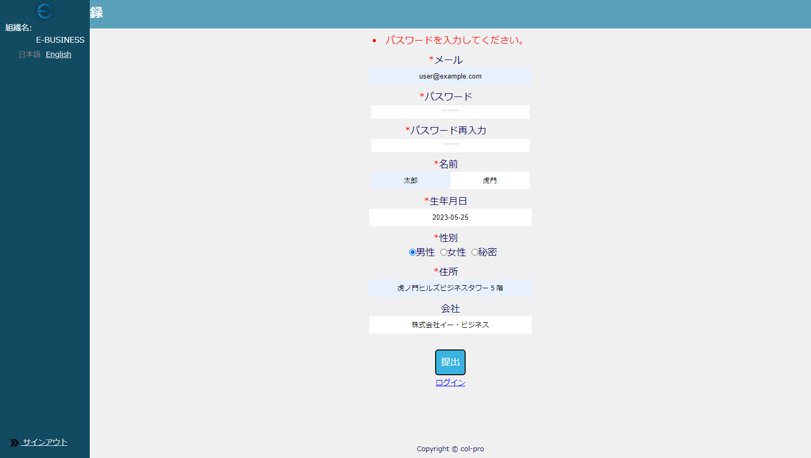

UT-USER02-E-006
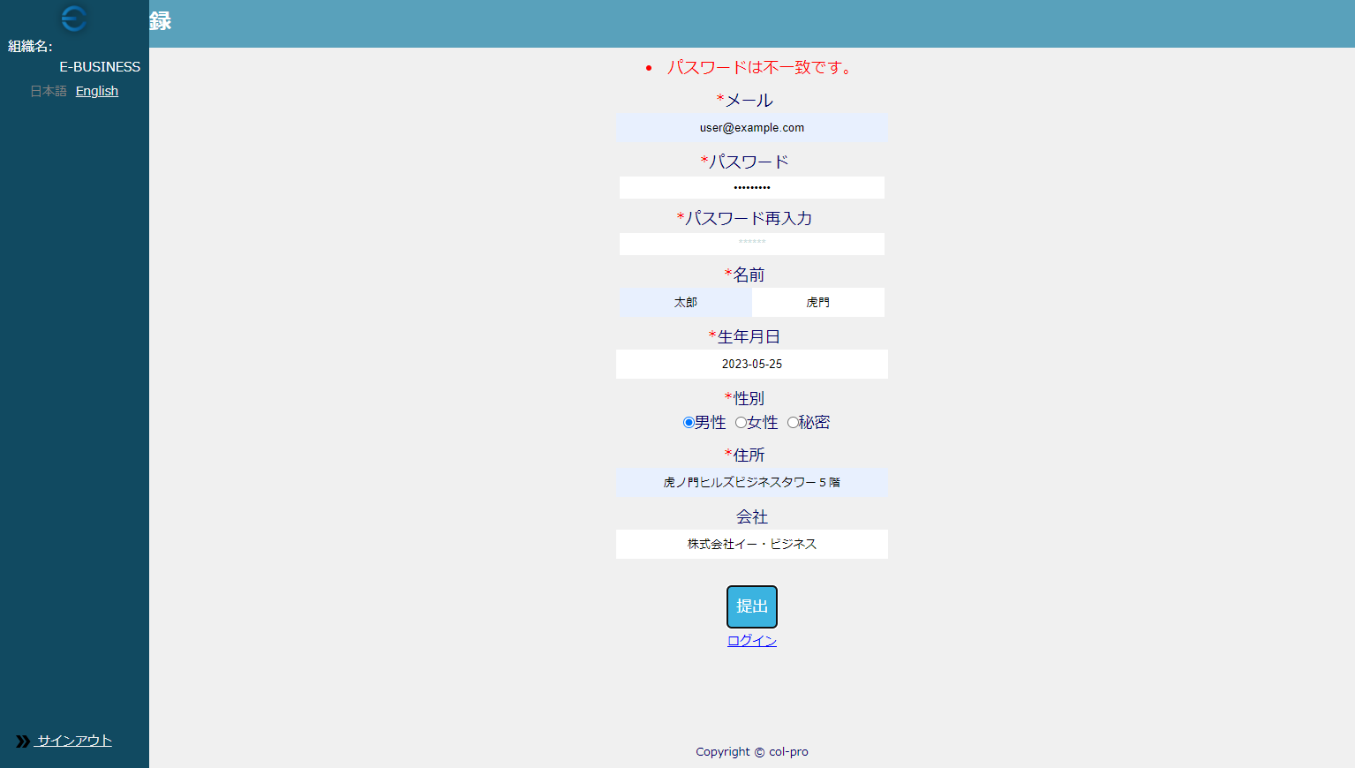

UT-USER02-E-008
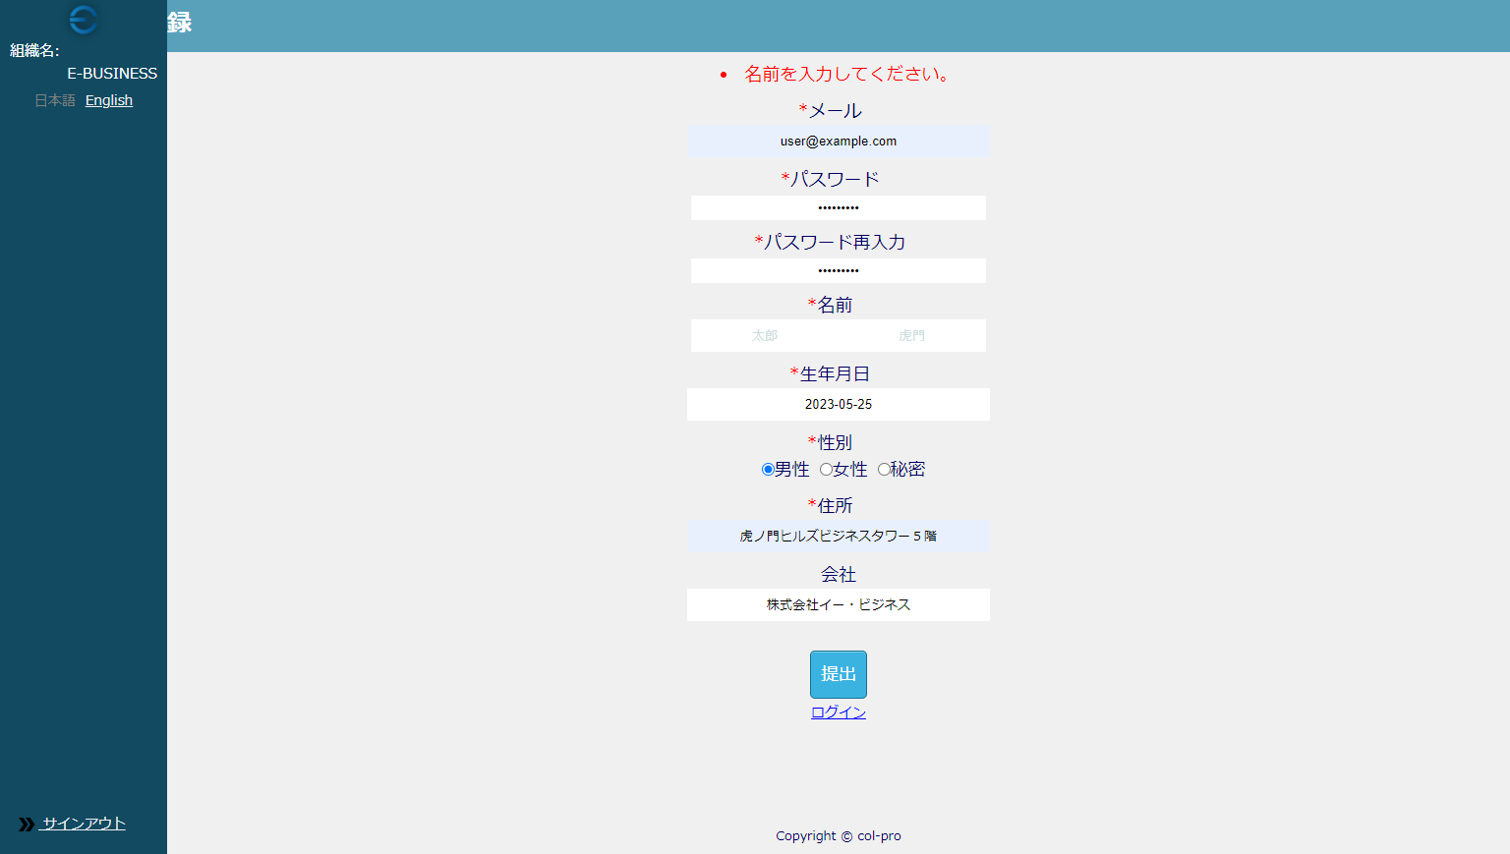

UT-USER02-E-010、012、014
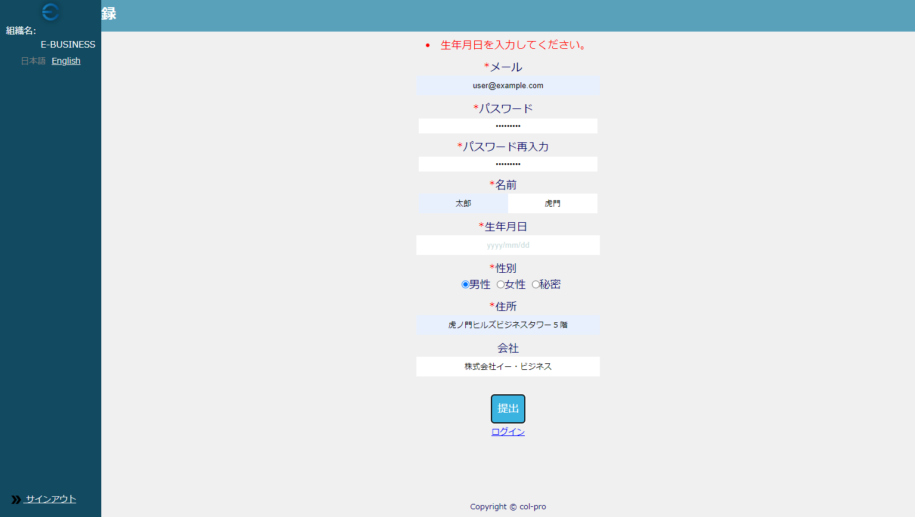

UT-USER02-E-016
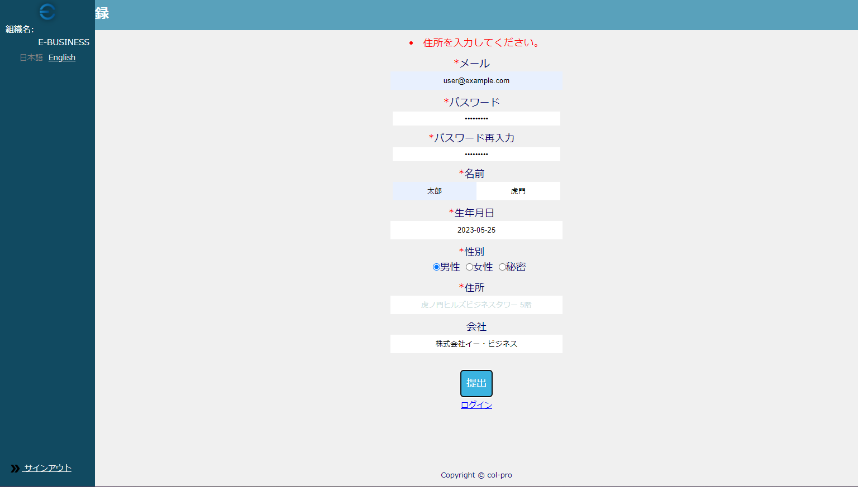

UT-USER02-E-018


UT-USER02-E-020


UT-USER02-E-022
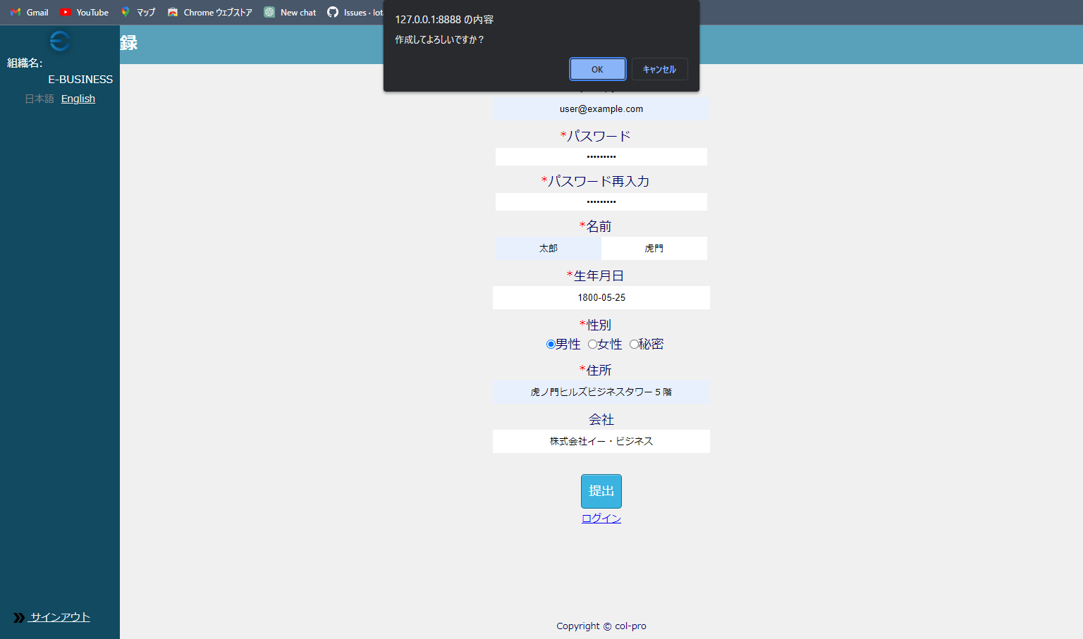

エラーメッセージが表示されずconfirmメッセージが表示される

